PAUT 설정표
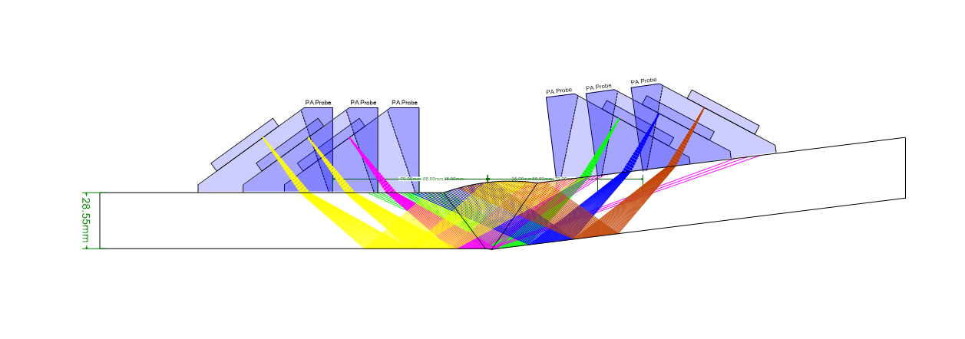
PAUT 검사 설정 및 빔 방향 검토표

1. 기본 입력조건
부재 두께 (mm) | 28.55 |  | 공칭 개선각 (°) | 37.5 |  | 개선각 공차 (±°) | 2.5 |  | Angle step (°) | 1
최소 빔각 (°) | 46 |  | 최대 빔각 (°) | 61 |  | 검사 방향 | 양측 주사 |  | Wave type | SW

Probe | Wave type | Law config. | Focus type | Aperture Area | Sweep angle range | Angle resolution | Focal depth | Index offset (mm)
1D | SW | Sectorial | True depth | 5L64-A2 32 elements × 0.60 mm Active: 19.2×10 mm | 46°~61° 1° increment | 1 | Bottom (ID) | 28 | 56 | 84
 |  |  |  |  |  |  |  | Direct / near side | Reflected path | Full-skip check

2. 탐촉자 정보
탐촉자 형식 | 주파수 (MHz) | 진동자 수 | Active aperture (mm) | Pitch (mm) | Element Qty | First Element | Focusing Type | Focal Length | Index | 비고
5L64-A2 | 5 | 64 | 38.4×10 (total) | 0.6 | 32 | 1 | TRUE | 11 | 28 / 56 / 84 | 32-element active aperture: 19.2×10 mm

3. PAUT Scan Plan (두께 28.55 mm / 빔각 46°~61° / Index 28·56·84 mm / 양측 주사)

